iCAD Interface
 |  | iCAD 取扱説明書 |  |  | Doc. No. KMTI-iCAD-MS-02

 |  | 3D モデリング |  |  | Date: January 03, 2025 | 1
K&M Tech., Inc.

 | 注：Icadの新バージョン（V8L1）では、すべての注記が日本語で記載されています。

 | ICAD ウィンドウ構造

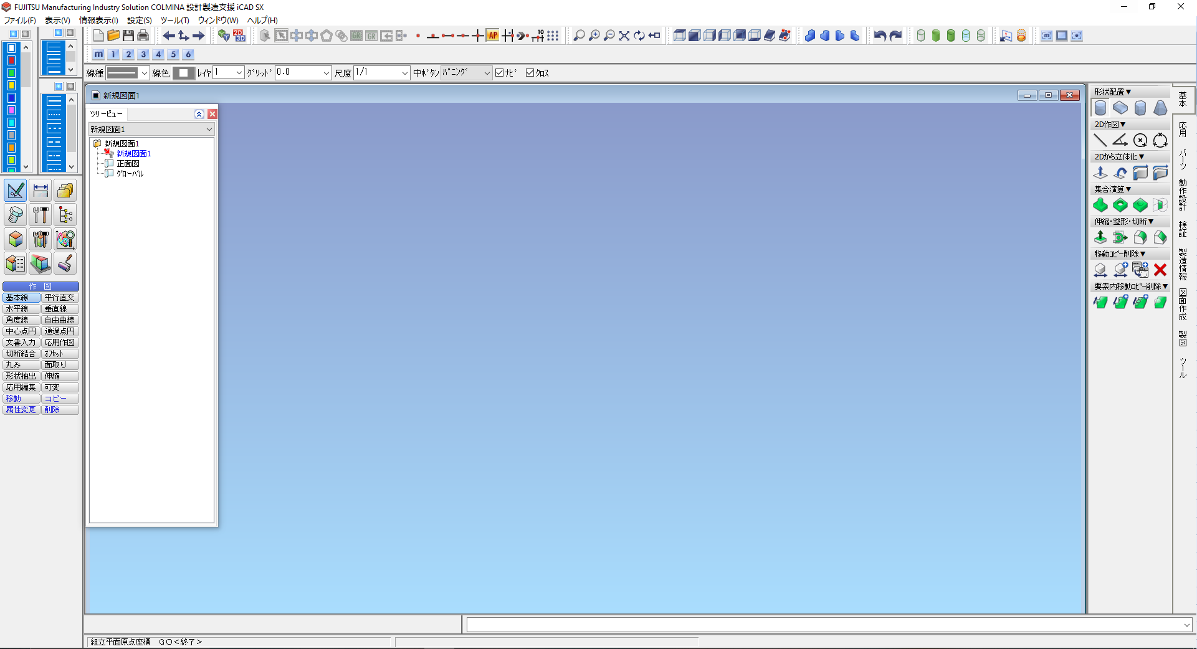
9
1
2
3
7
10
5
8
6
4

1.) | タイトルバー
 | プログラム名と、通常は現在アクティブなドキュメントの名前を表示します

2.) | メニューバー
 | 「ファイル」、「表示」、「情報」、「設定」、「ツール」、「ウィンドウ」、「ヘルプ」などのドロップダウンメニューが含まれています。

3.) | コマンドメニュー
 | さまざまな機能に関連付けられた利用可能なコマンドのセットが含まれています。2Dでの使用が推奨されます。

4.) | ツリービュー
 | 現在作業中の図面に含まれる3D部品およびグループを表示します。

5.) | ワークスペース
 | 3Dモデリングおよびアセンブリ作業が行われるエリア。

6.) | アイコンメニュー
 | 3Dモデリングに関する操作を実行するためのコマンドが含まれています。その他のオプションは、コマンドメニューから選択できます。

7.) | 項目入力
 | コマンドの実行に必要な値や文字を入力するために使用されます。

8.) | キー入力 キー入力 キー入力
 | 座標やその他の値は、キー入力エリアから入力できます。

9.) | ツールバー
 | 表示または非表示にできる一連のツールバーが含まれています。これらのツールバーは以下の通りです：

10.) | メッセージペイン
 | 操作に関するメッセージを表示します。赤色で表示されるメッセージはエラーメッセージです。

Prepared By: |  |  | Noted By: | Approved By:
KMTI |  |  | Mr. Yuichiro Maeno | Mr. Yuichiro Maeno
Date: |  |  | Date: | Date:

Origin
 |  | iCAD 取扱説明書 |  |  | Doc. No. KMTI-iCAD-MS-02

 |  | 3D モデリング |  |  | Date: January 03, 2025 | 3
K&M Tech., Inc.

 | 起源
 | X軸、Y軸、Z軸の座標が (0,0,0) となる点。また、オブジェクトやエンティティのビューのレイアウトや向きも決定します。
 | 原点の位置はケースバイケースです。部品の形状や構造によって異なります。
 | ※原点は、3Dと2Dで同じ位置にある必要があります。
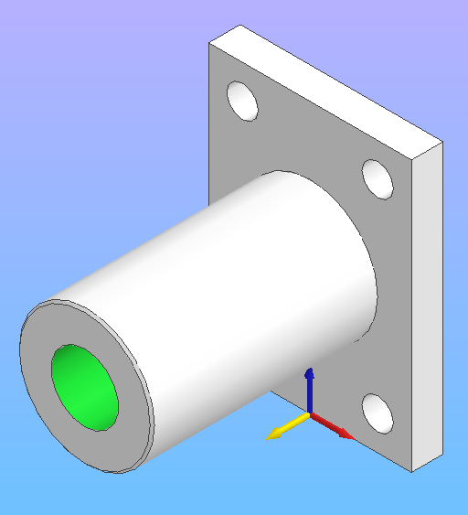
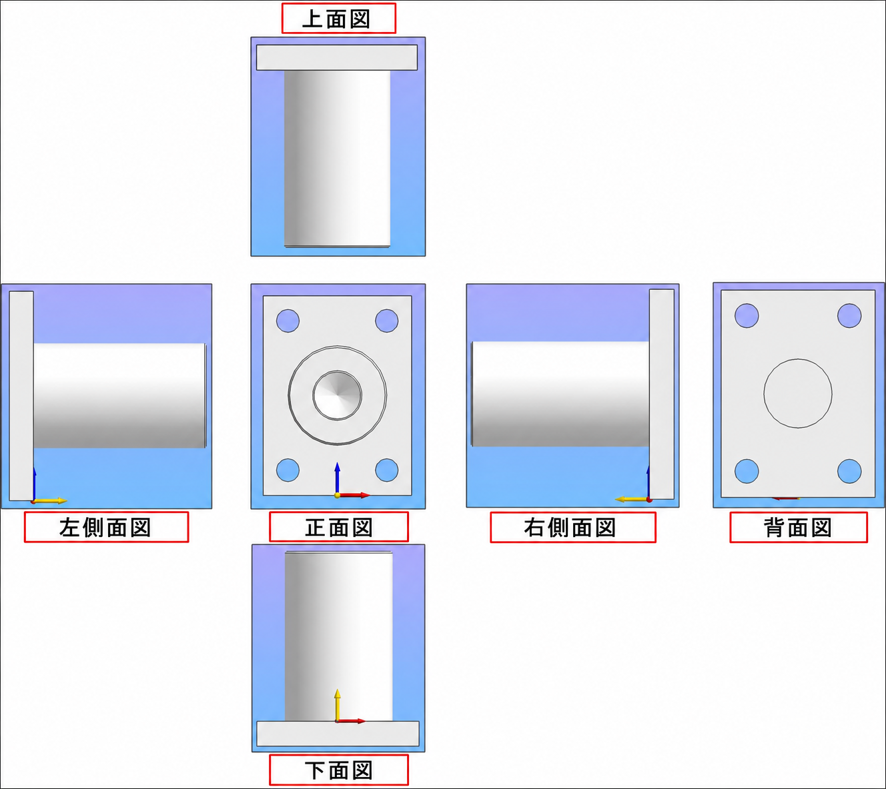

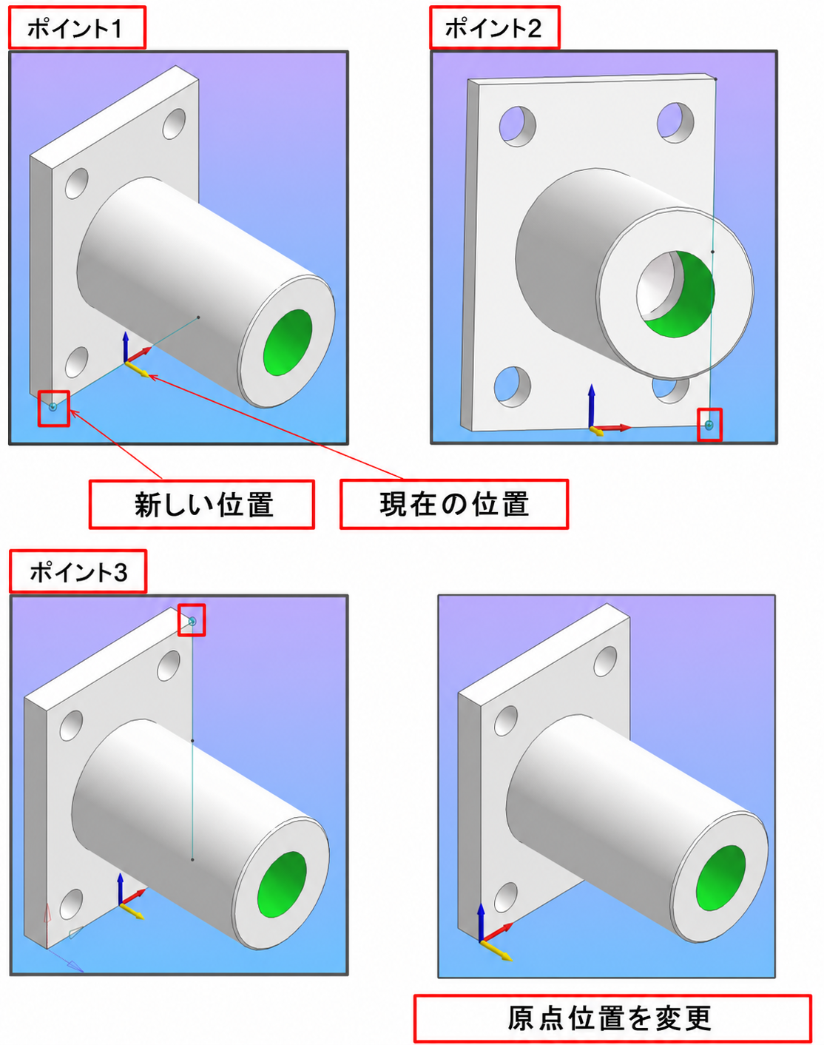

 | 3D部品レイアウトを変更
 | このツールを使用して、原点の位置を設定してください。
1.) | アイコンメニューから「3Dパーツのレイアウトを変更」を選択します。
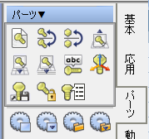
3Dパーツ

2.) | 右クリックすると、原点の現在の位置が表示されます。
3.) | 原点を移動させたい新しい位置の点を左クリックします。
4.) | 2つ目の点を左クリックして、X軸を設定します。
5.) | 3つ目の点を左クリックして、Y軸を設定します。
 | XY平面は正面図となります。

Prepared By: |  |  | Noted By: | Approved By:
KMTI |  |  | Mr. Yuichiro Maeno | Mr. Yuichiro Maeno
Date: |  |  | Date: | Date:

Basic Operation (1)
 |  | iCAD 取扱説明書 |  |  | Doc. No. KMTI-iCAD-MS-02

 |  | 3D モデリング |  |  | Date: January 03, 2025 | 4
K&M Tech., Inc.

 | 基本的な図形の作成
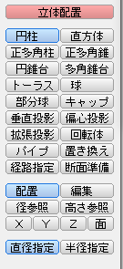
 | 3Dモデルを作成する際は、必ず正面図から始めましょう。

 | コマンドメニューで、［ソリッド配置］→［Y方向を選択］

 | シリンダー
1.) | アイコンメニューからシリンダーの配置を選択します。を選択します。
形状の配置
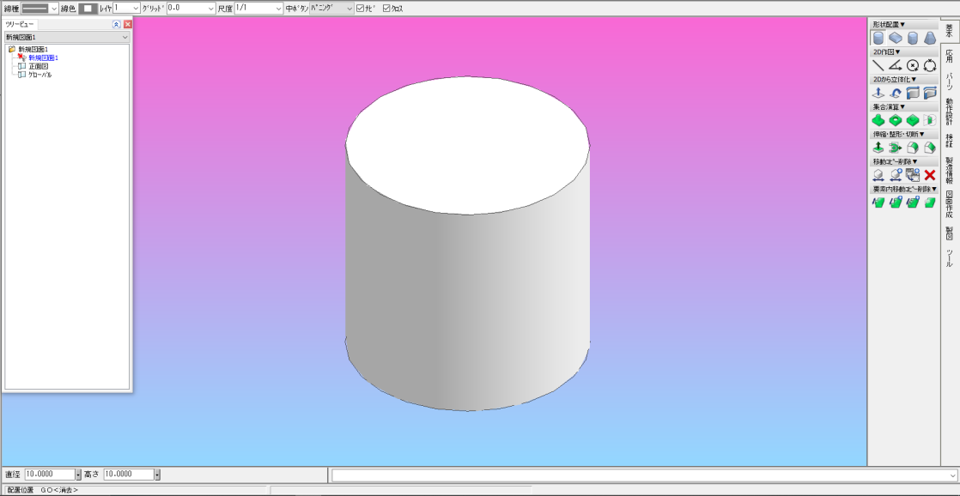

2.) | 項目入力は、画面の左下にあります。

 | 項目入力で、円柱の直径および高さを指定します。
3.) | 「キー入力エリア」で、位置（原点）の座標を入力してください。

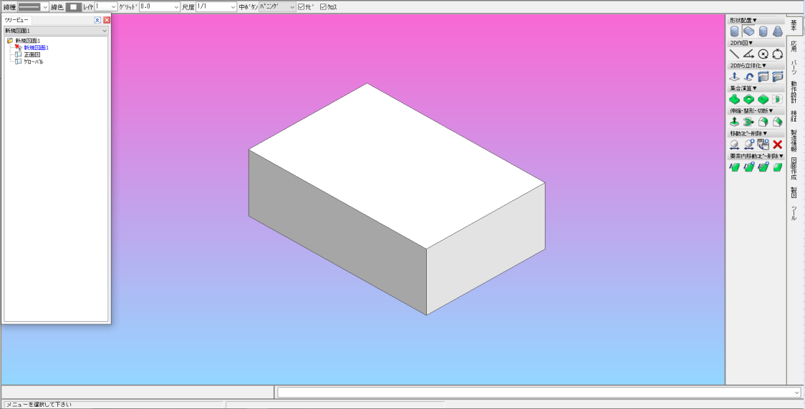
 | 箱
1.) | アイコンメニューから「ボックスを配置」を選択します。
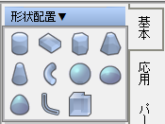
形状の配置

2.) | 項目入力で、ボックスの奥行き、幅、および高さを指定します。

3.) | 「座標入力エリア」で、位置（原点）の座標を入力してください。

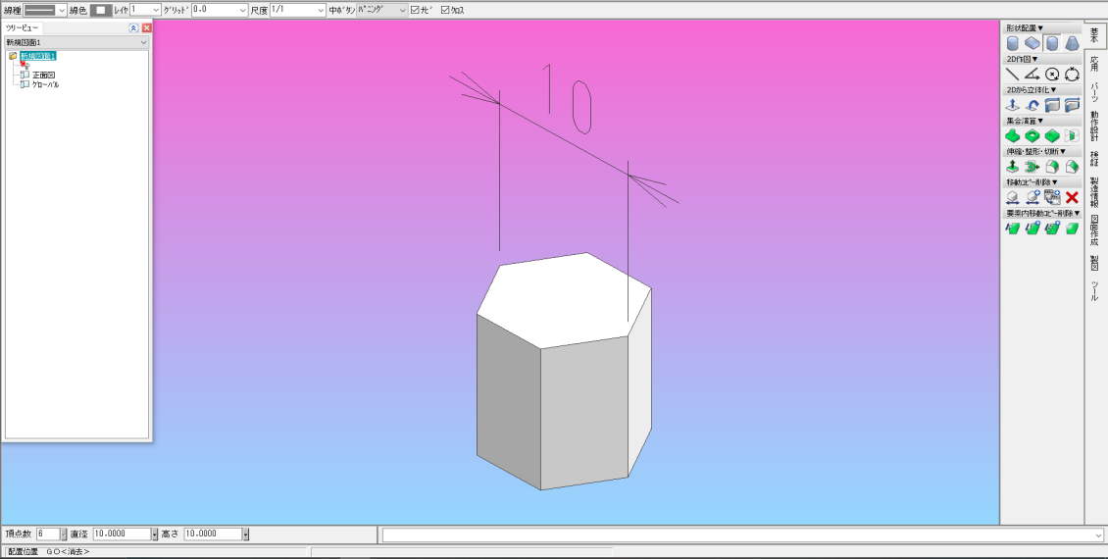
 | 多角形
1.) | アイコンメニューから「多角柱の配置」を選択します。
形状の配置

2.) | 辺の数、直径（外接円）、高さを指定してください
 | アイテムエントリ上のポリゴンの。

3.) | 「キー入力エリア」で、位置（原点）の座標を入力してください。

Prepared By: |  |  | Noted By: | Approved By:
KMTI |  |  | Mr. Yuichiro Maeno | Mr. Yuichiro Maeno
Date: |  |  | Date: | Date:

Basic Operation (2)
 |  | iCAD 取扱説明書 |  |  | Doc. No. KMTI-iCAD-MS-02

 |  | 3D モデリング |  |  | Date: January 03, 2025 | 5
K&M Tech., Inc.

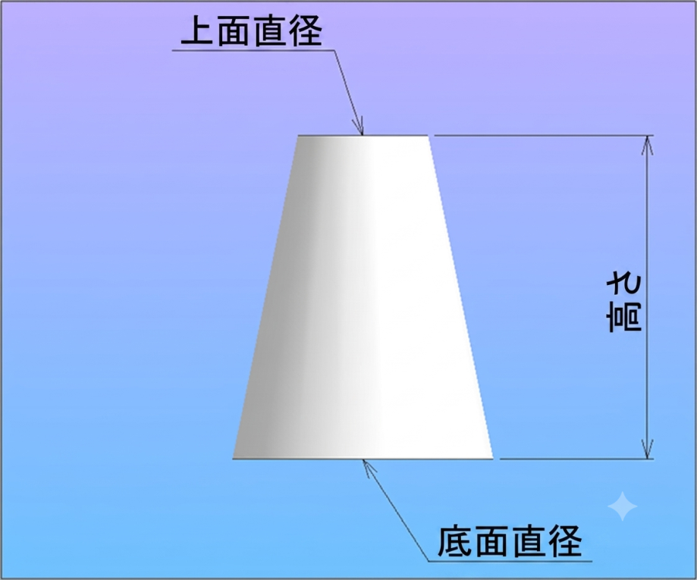
 | 円すい
1.) | アイコンメニューから「円すい配置」を選択します。
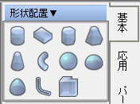
形状の配置

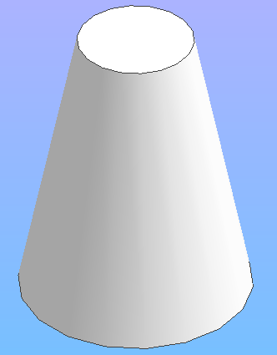
2.) | 辺の数、底面の直径（外接円）を指定してください、
 | アイテム入力欄で、上面直径（外接円径）および高さを指定します。

3.) | 「キー入力エリア」で、位置（原点）の座標を入力してください。

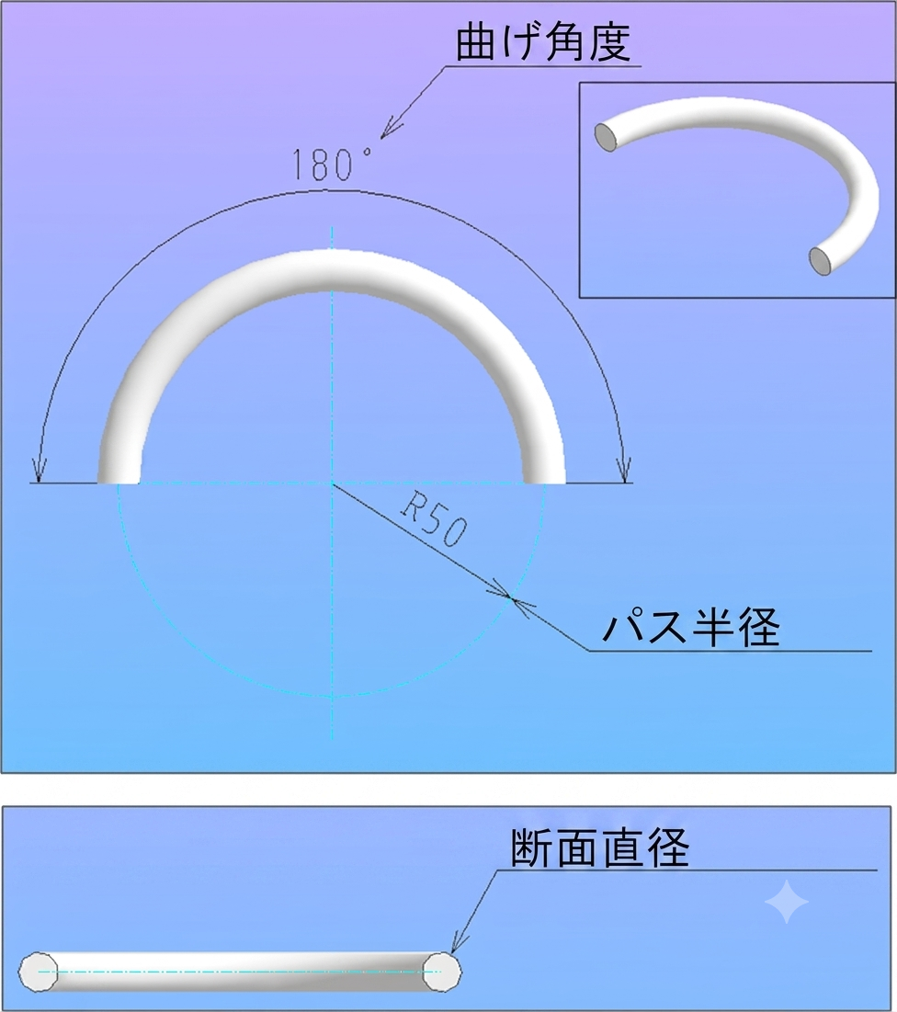
 | トーラス
1.) | アイコンメニューから「トーラス配置」を選択します。
形状の配置

2.) | 断面直径、経路半径、および旋回角度を指定してください。

3.) | 「キー入力エリア」で、位置（原点）の座標を入力してください。

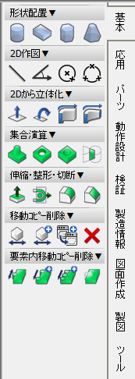
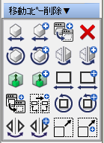
 | 移動、回転、コピー、ミラー、削除

 | 移動
1.) | アイコンメニューから「移動」を選択します。

2.) | 移動したいエンティティを左クリックし、「GO」を選択します。
3.) | 項目入力画面で、X軸、Y軸、Z軸の移動距離を指定し、Enterキーを押してください。

 | あるいは、手順 2 の後、エンティティ上の点を選択し、目的の場所を左クリックします。

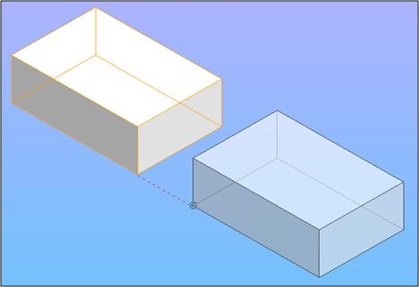
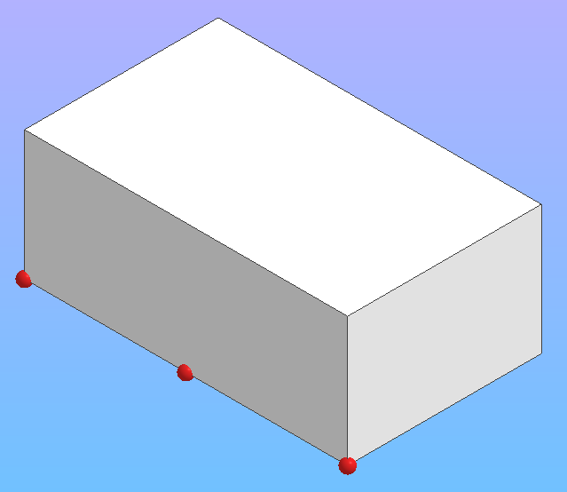

Prepared By: |  |  | Noted By: | Approved By:
KMTI |  |  | Mr. Yuichiro Maeno | Mr. Yuichiro Maeno
Date: |  |  | Date: | Date:

Basic Operation (3)
 |  | iCAD 取扱説明書 |  |  | Doc. No. KMTI-iCAD-MS-02

 |  | 3D モデリング |  |  | Date: January 03, 2025 | 6
K&M Tech., Inc.

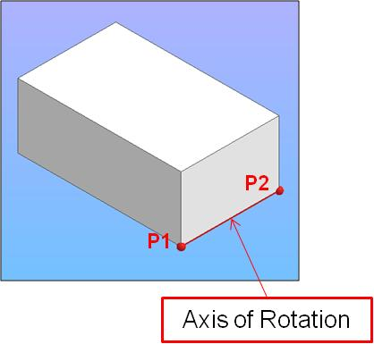
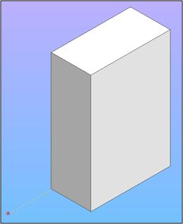
 | 回転する
1.) | アイコンメニューから「回転」を選択します。

2.) | 回転するエンティティを左クリックし、「GO」を選択します。
3.) | 回転軸を設定するために、2点を選択してください。
4.) | アイテム入力欄で、希望する回転角度を指定します。
 | Enterキーを押します。

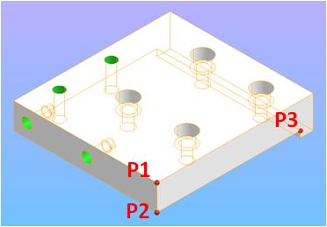
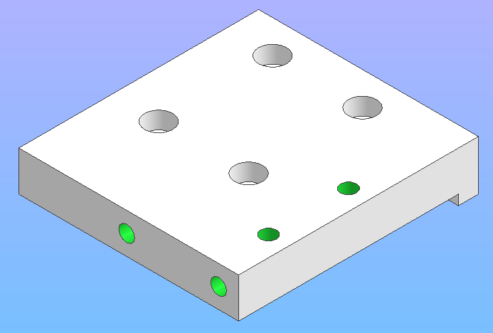
 | ミラーする
1.) | アイコンメニューから「ミラー」を選択してください。

2.) | ミラーするエンティティを左クリックし、「GO」を選択します。
3.) | エンティティがミラーリングされる平面を設定するために3点を指定するか、
 | エンティティがミラーリングされる面に左クリックしてください。
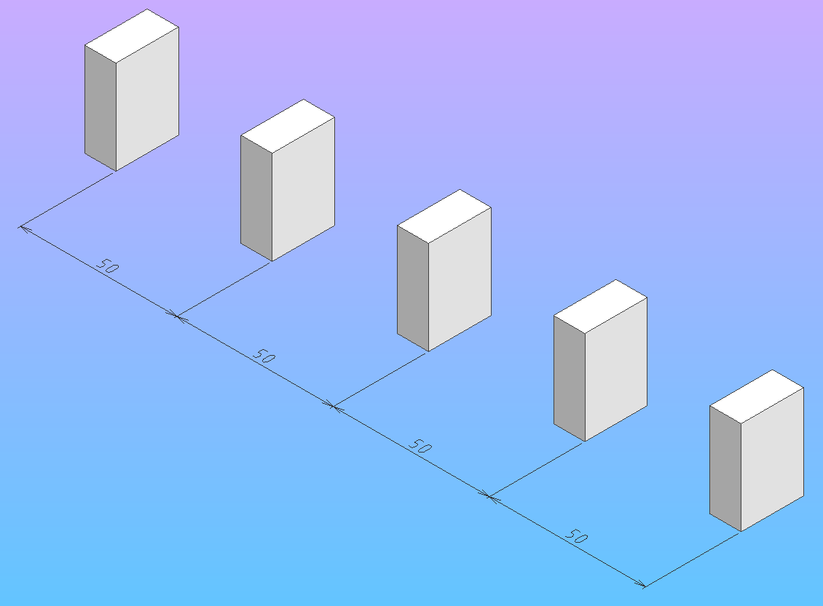
 | コピーする
1.) | アイコンメニューから「コピー」を選択します。

2.) | コピーしたいエンティティを左クリックし、「GO」を選択します。
3.) | X軸、Y軸、Z軸の距離と、必要なコピー数を指定してください > Enterキーを押してください

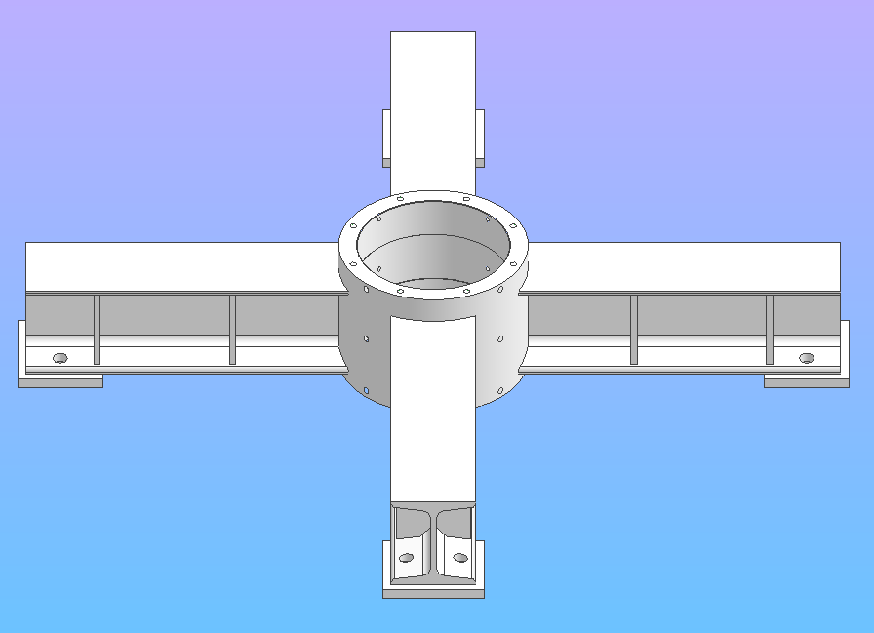
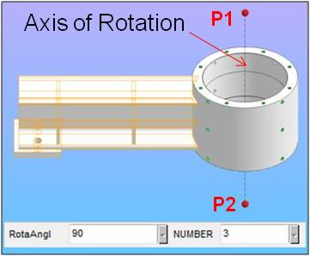
 | 回転コピーする
 | 回転ツールと同じですが、エンティティを回転させた複製を作成します。

 | ミラーコピー
 | ミラーツールと同じですが、エンティティのミラー複製を作成します。

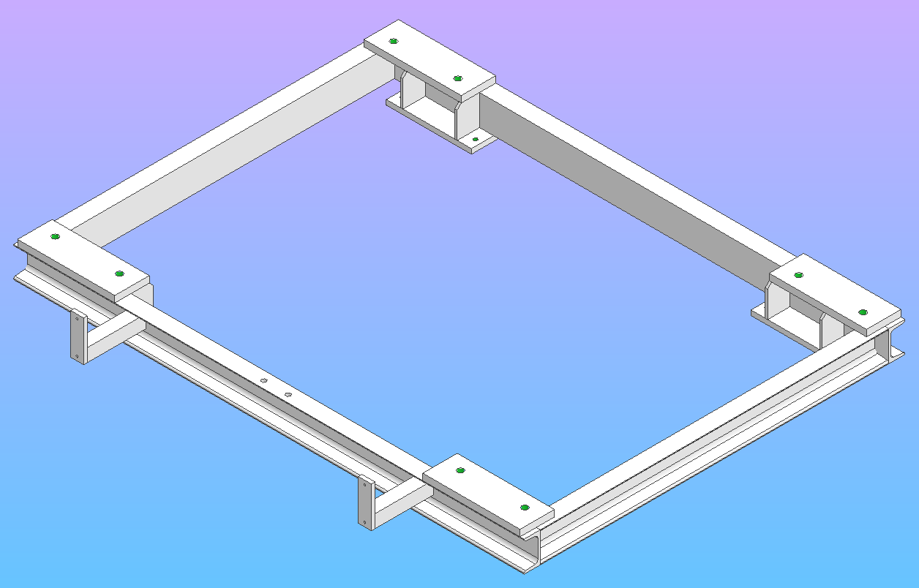
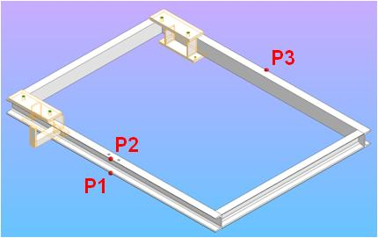

 | 削除
1.) | アイコンメニューから「削除」を選択します。
2.) | 削除したいエンティティを左クリックしてください。

Prepared By: |  |  | Noted By: | Approved By:
KMTI |  |  | Mr. Yuichiro Maeno | Mr. Yuichiro Maeno
Date: |  |  | Date: | Date:

Basic Operation (4)
 |  | iCAD 取扱説明書 |  |  | Doc. No. KMTI-iCAD-MS-02

 |  | 3D モデリング |  |  | Date: January 03, 2025 | 7
K&M Tech., Inc.

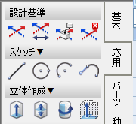
 | 線を描く
 | モデリング用の断面形状を作成するために、3D空間内で直線、円、円弧を描くために使用されるツール。

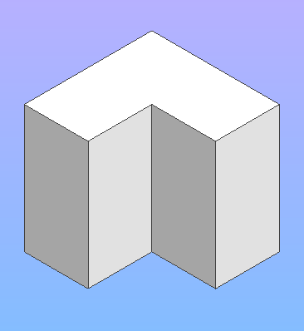
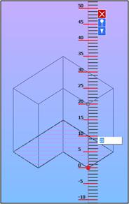
P1

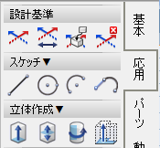
 | 押し出し/回転体
 | 3D空間でスケッチからソリッドを作成するために使用するツール。

 | 押し出し
1.) | アイコンメニューから「押し出し」を選択します。
押し出し（片面）
押し出し（両側）

2.) | 押し出しするスケッチの外周を選択し、「GO」を選択します。
 | *押し出し対象となる指定領域を示すハッチが表示されます。
3.) | 押し出しの高さを指定します。アイテムの入力欄でも設定可能です。
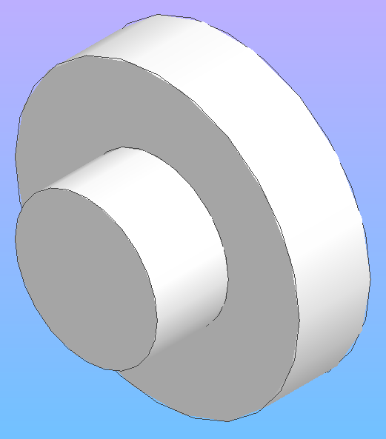
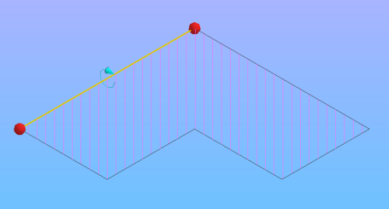
P1
4.) | ENTERキーを押してください

 | 回転体
1.) | アイコンメニューから「回転体」を選択します。

2.) | 押し出しするスケッチの外周を選択し、「GO」を選択します。

3.) | 回転軸（点またはエッジを選択）を指定し、「GO」を選択します。
 | *押し出し対象となる指定領域を示すハッチが表示されます。

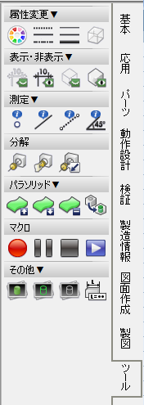
 | 表示・非表示
 | エンティティの表示と非表示を切り替えるために使用するツール。

 | 表示・非表示 エンティティ
1.) | アイコンメニューから「表示／非表示」を選択します。

2.) | 表示／非表示にするエンティティを選択し、「GO」を選択します。

 | 表示・非表示 製図エンティティ
1.) | アイコンメニューから「表示・非表示 製図エンティティ」を選択します。

2.) | 右クリックすると、すべての作図エンティティを表示／非表示にできます。
 | 「製図エンティティ」には以下が含まれます：

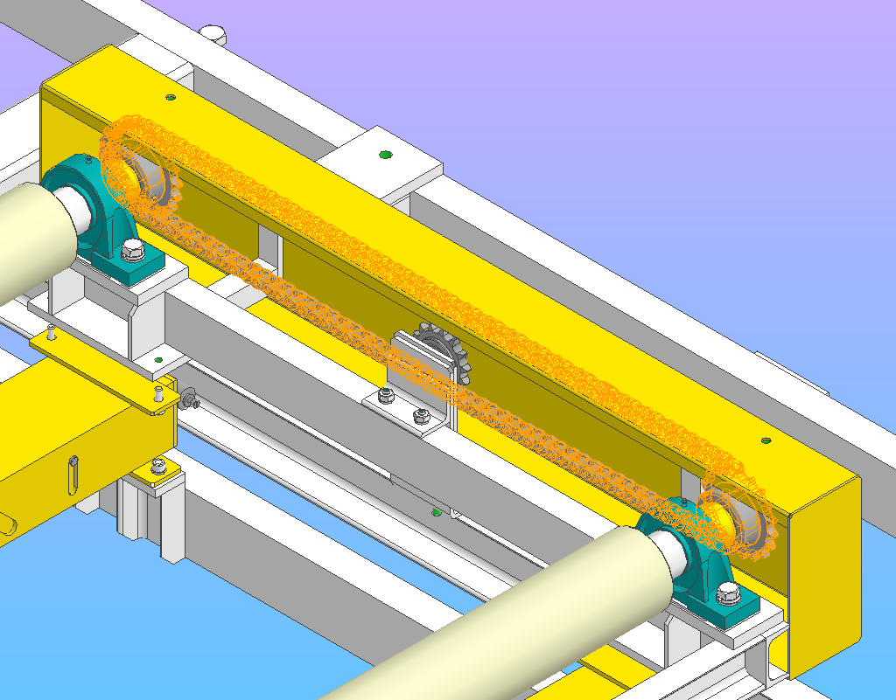
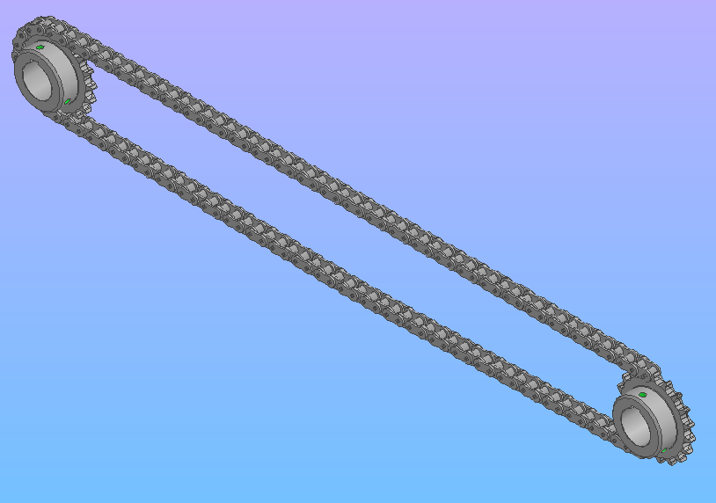
 | 選択した要素以外を非表示
1.) | アイコンメニューから「選択されていないエンティティを非表示」を選択します。

2.) | 保持するすべてのエンティティを選択し、「GO」を選択します。
 | 選択されていないエンティティはすべて非表示になります。

Prepared By: |  |  | Noted By: | Approved By:
KMTI |  |  | Mr. Yuichiro Maeno | Mr. Yuichiro Maeno
Date: |  |  | Date: | Date:

Basic Operation (5)
 |  | iCAD 取扱説明書 |  |  |  | Doc. No. KMTI-iCAD-MS-02

 |  | 3D モデリング |  |  |  | Date: January 03, 2025 | 8
K&M Tech., Inc.
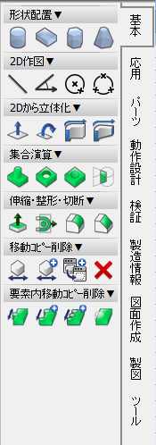
 | 伸縮・整形・切断
1.) | アイコンメニューから「ストレッチ」を選択します。

2.) | 伸長する面を選択し、「GO」を選択します。
3.) | アイテム入力欄で、ソリッドエンティティの希望する長さを指定します。
 | 円筒状の表面にも適用できます。

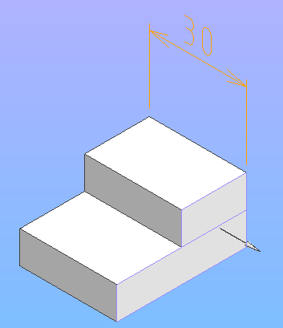
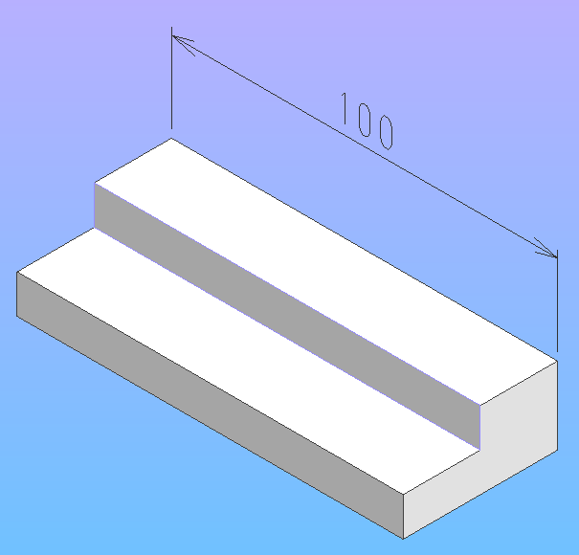

 | または

 | 面を選択し、「GO」を選択します。 |  |  | ＞ 3D空間を左クリックします。
 | 3D空間に直線状の目盛が表示されます。
 | ストレッチする追加長さを指定し、Enterキーを押すか、スケール上を左クリックします。

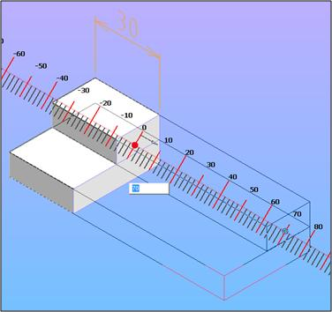

 | スケーリング
1.) | アイコンメニューから「スケーリング」を選択します。
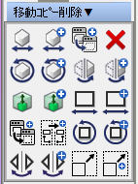

2.) | サイズ変更するエンティティを選択し、「GO」を選択します。
3.) | 「サイズ変更」機能を使用すると、ユーザーはソリッドエンティティのサイズを拡大または縮小することができます。
 | アイテム入力欄でスケールを指定し、3D空間を左クリックします。.

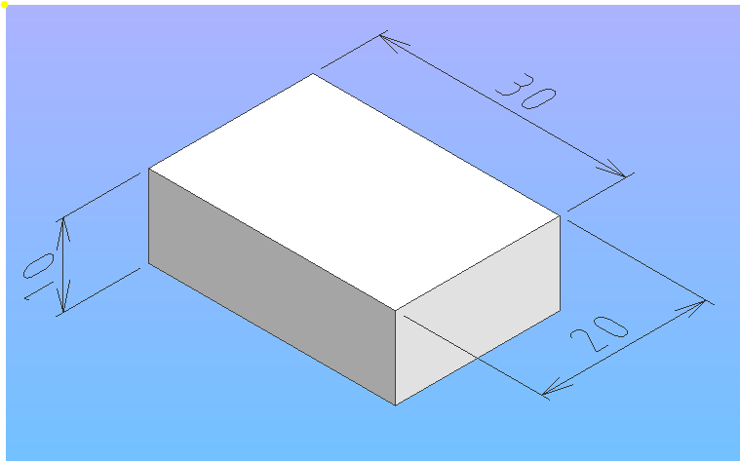
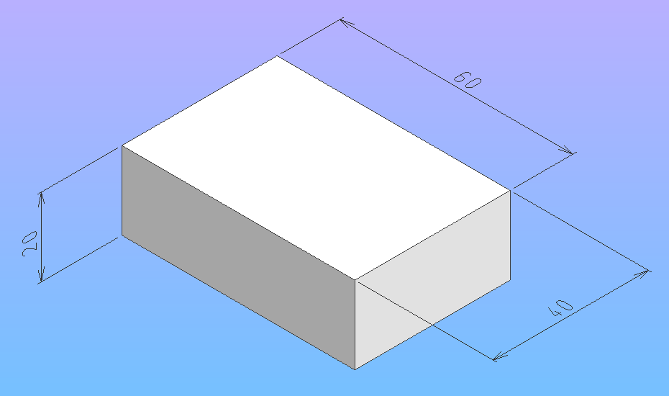

Prepared By: |  |  | Noted By: |  | Approved By:
KMTI |  |  | Mr. Yuichiro Maeno |  | Mr. Yuichiro Maeno
Date: |  |  | Date: |  | Date:

Basic Operation (6)
 |  | iCAD 取扱説明書 |  |  | Doc. No. KMTI-iCAD-MS-02

 |  | 3D モデリング |  |  | Date: January 03, 2025 | 9
K&M Tech., Inc.
部品配置
 | 形鋼の作成

 | 形鋼には以下が含まれます：

1.) | アイコンメニューから「機械部品の配置」を選択します。

2.) | 「機械部品の配置」ウィンドウが表示されます。必要な仕様を選択して入力し、[OK] をクリックしてください。

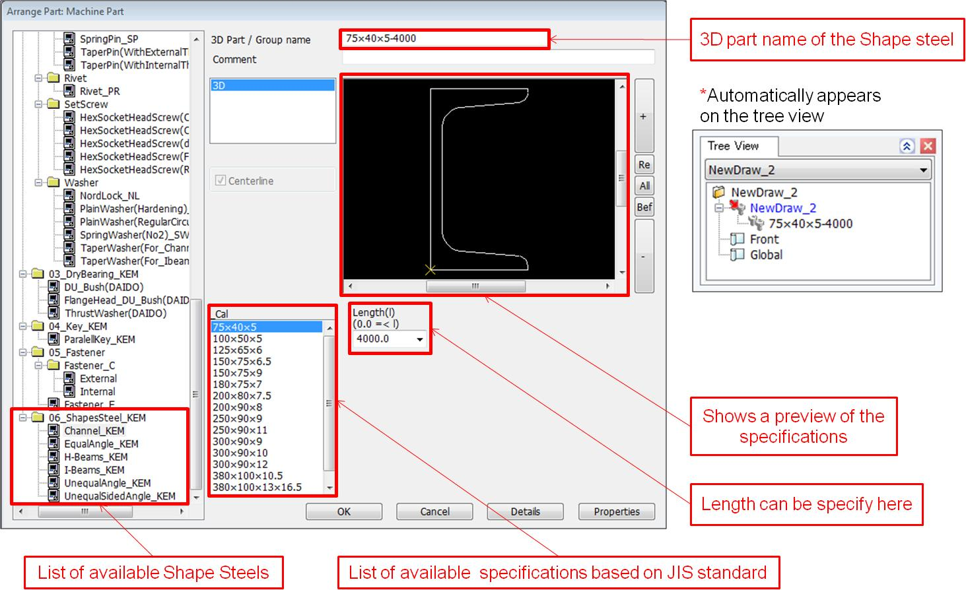
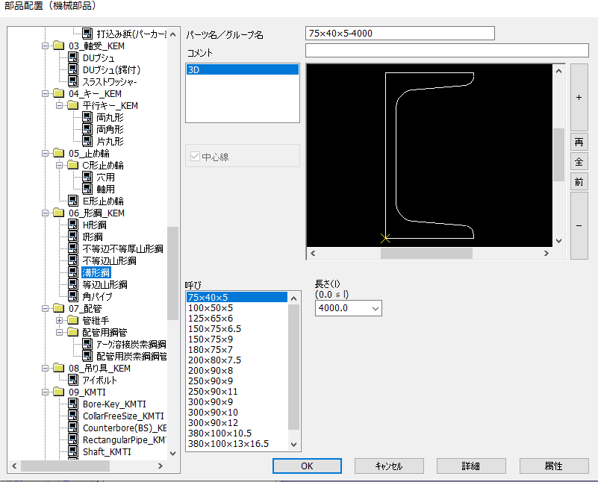

3.) | キー入力エリアに位置（原点）の座標を入力します。

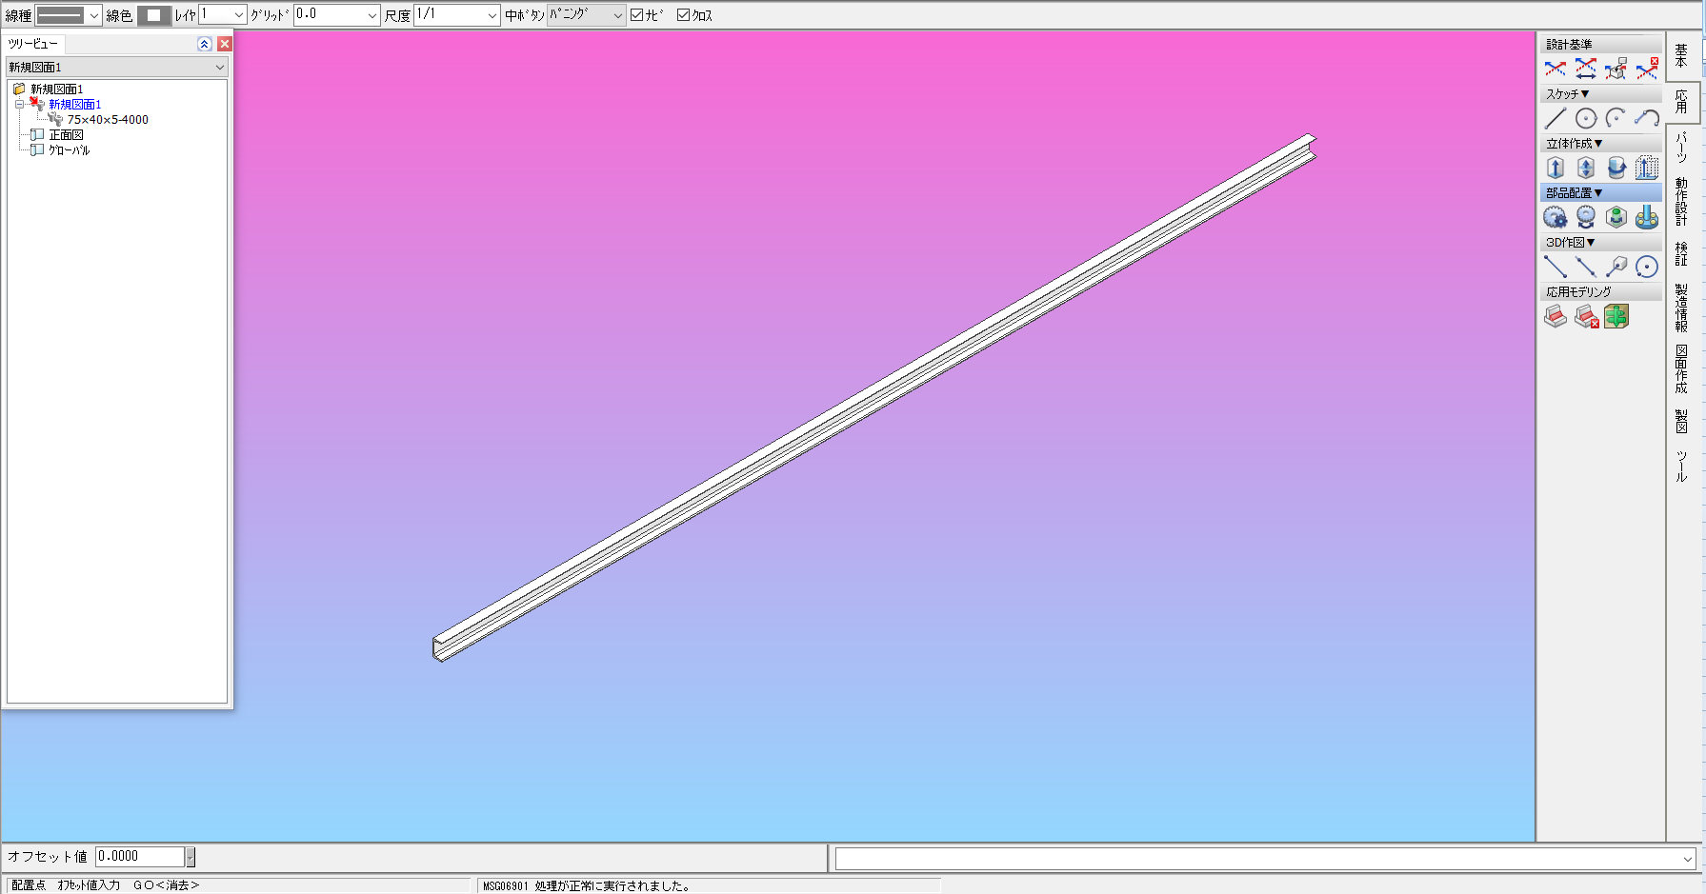

Prepared By: |  |  | Noted By: | Approved By:
KMTI |  |  | Mr. Yuichiro Maeno | Mr. Yuichiro Maeno
Date: |  |  | Date: | Date:

2D > 3D (1)
 |  | iCAD 取扱説明書 |  |  | Doc. No. KMTI-iCAD-MS-02

 |  | 3D モデリング |  |  | Date: January 03, 2025 | 10
K&M Tech., Inc.

 | 2D > 3D
 | 3Dモデリングは、3D空間内の平面を用いて2Dスケッチ上にスケッチを行うことで行うことができます。
 | 3D空間上に2D平面を作成するには、ツールバーの「作業平面を開く」を使用します。

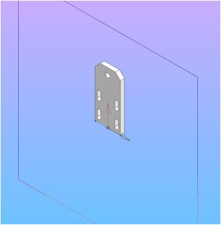
X-Y 平面
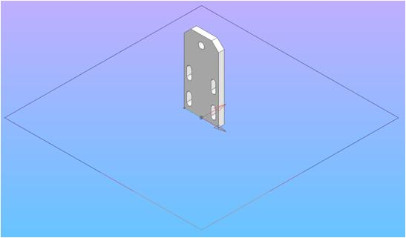
X-Z 平面
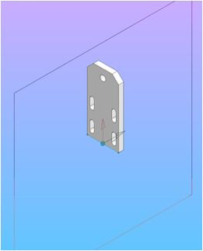
Y-Z 平面

 |  |  | 作業平面をX-Y平面、X-Z平面、またはY-Z平面に回転させる際に使用します。

 | コマンドメニュー
 |  |  | ほとんどのツールは、
 |  |  | コマンドメニューから選択できます。
 |  |  | 製図用のツールが含まれています。

 |  |  | スケッチ用ツールが含まれています。

 |  |  | 作図・スケッチに使用できるツールを表示します。

 |  |  | ツールのオプションを表示します。

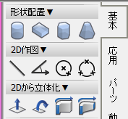
 | これらは、2Dスケッチを3Dソリッドエンティティに押し出しするために使用するツールです。
 | 最もよく使われるツールは以下の通りです：



PICK EDGE
 | 押し出し
 | 作業平面または2D図面上に作成した断面形状を垂直投影し、ソリッドエンティティを作成します。
1.) | アイコンメニューから「押し出し」を選択します。

2.) | 押し出しを行う断面を選択してください。
 | スケッチが閉じた図形であることを示すハッチングが表示されます。

3.) | アイテムエントリで押し出しの高さを指定 > Enterキーを押す > GO

Prepared By: |  |  | Noted By: | Approved By:
KMTI |  |  | Mr. Yuichiro Maeno | Mr. Yuichiro Maeno
Date: |  |  | Date: | Date:

2D > 3D (2)
 |  | iCAD 取扱説明書 |  |  | Doc. No. KMTI-iCAD-MS-02

 |  | 3D モデリング |  |  | Date: January 03, 2025 | 11
K&M Tech., Inc.

 | 押し出し処理後に作業平面を削除するかどうかを確認するダイアログボックスが表示されます。
 | 「OK」を選択して、作業平面を削除します。
 | *注：作業平面を削除すると、その平面上で作成されたすべてのスケッチが削除されます。
 | ご注意ください。この操作は元に戻せません。
 | 「キャンセル」を選択すると、作業平面とすべての2Dスケッチがそのまま保持されます。



 | 回転投影
 | 作業平面または2D図面上で作成された断面形状に対し、回転投影を行うことで、ソリッドエンティティを作成します。
1.) | アイコンメニューから「回転投影」を選択します。





PICK EDGE
2.) | 回転させる断面を選択 > GO
 | スケッチが閉じた図形であることを示す
 | ハッチングが表示されます。
3.) | 回転軸を選択 > GO

 | スパイラルフォーム
 | 2Dスケッチ上で作成された断面形状から、3Dの螺旋形状を作成します。
1.) | まず、スケッチを作成します。


2.) | アイコンメニューからスパイラル形状を選択します。

 | 回転させる断面を選択してください。スケッチが閉じた図形であることを示すハッチングが表示されます > GO

Prepared By: |  |  | Noted By: | Approved By:
KMTI |  |  | Mr. Yuichiro Maeno | Mr. Yuichiro Maeno
Date: |  |  | Date: | Date:

2D > 3D (3)
 |  | iCAD 取扱説明書 |  |  | Doc. No. KMTI-iCAD-MS-02

 |  | 3D モデリング |  |  | Date: January 03, 2025 | 12
K&M Tech., Inc.


ピッチ
3.) | アイテム登録画面でスパイラルのピッチを指定 > Enterキーを押す > GO
 | *注：ピッチは厚さよりも大きくなければなりません

4.) | 回転軸に沿って、らせんの両端を選択してください
 | 次に［GO］をクリックします。






Prepared By: |  |  | Noted By: | Approved By:
KMTI |  |  | Mr. Yuichiro Maeno | Mr. Yuichiro Maeno
Date: |  |  | Date: | Date:

Hole Details
 |  | iCAD 取扱説明書 |  |  |  | Doc. No. KMTI-iCAD-MS-02

 |  | 3D モデリング |  |  |  | Date: January 03, 2025 | 13
K&M Tech., Inc.
部品配置
 | 部品上の穴の詳細情報の作成
 | 当社では、部品にドリル穴、タップ穴、座ぐり穴などの穴を開けるための標準的な工具を取り揃えています。
1.) | アイコンメニューから「機械部品の配置」を選択します。

2.) | 利用可能なツールのリストが表示されたウィンドウが開きます。




3.) | 仕様を設定したら、「OK」をクリックしてください

4.) | ソリッドエンティティ上の穴の位置をクリック > GO |  |  | 切り欠きを作成するために



 |  |  |  | エンティティの方向と指定された平面の方向を一致させるために使用します。

 | 注：タップ加工された穴は、ねじ穴であることを示し、ドリル穴と区別するために、緑色に塗装する必要があります。



Prepared By: |  |  | Noted By: |  | Approved By:
KMTI |  |  | Mr. Yuichiro Maeno |  | Mr. Yuichiro Maeno
Date: |  |  | Date: |  | Date:

Boolean (1)
 |  | iCAD 取扱説明書 |  |  | Doc. No. KMTI-iCAD-MS-02

 |  | 3D モデリング |  |  | Date: January 03, 2025 | 14
K&M Tech., Inc.

 | ブール演算

 | 和集合
 | 3Dエンティティを1つのエンティティに結合するためのツール。
1.) | アイコンメニューから「和集合」を選択してください。



2.) | 結合する3Dエンティティをすべて選択 > GO

 | 引き算
 | 3Dエンティティに切り抜きを作成するためのツール。

1.) | アイコンメニューから「引き算」を選択します。


対象エンティティ
ツールエンティティ

2.) | まず、対象エンティティを選択します。

 | 対象エンティティ
 | メインパーツ

 | ツールエンティティ
 | 対象エンティティから差し引くエンティティ

3.) | ツールエンティティを選択 > GO
 | 引き算を行うと、ツールエンティティは消え、コンポーネントになります。



 | この減算ツールでは、減算後もツールエンティティが保持されます。


Prepared By: |  |  | Noted By: | Approved By:
KMTI |  |  | Mr. Yuichiro Maeno | Mr. Yuichiro Maeno
Date: |  |  | Date: | Date:

Boolean (2)
 |  | iCAD 取扱説明書 |  |  | Doc. No. KMTI-iCAD-MS-02

 |  | 3D モデリング |  |  | Date: January 03, 2025 | 15
K&M Tech., Inc.

 | 積集合
 | 2つの交差するエンティティの積となるエンティティを作成するツール。



1.) | アイコンメニューから［積集合］を選択します。

2.) | 交差しているエンティティを選択 > GO
 | 処理後も、交差するエンティティは消えることはありません。

 | エンティティを分離
 | CSGソリッドを作成して、ブール演算の結果を元に戻すためのツール。

 | コンポーネント
 | ブール演算の副産物（和集合、切り抜き、穴によって結合されたエンティティ）



 | このツールは、ソリッドエンティティからすべての構成要素を分離するために使用されます。
1.) | ソリッドエンティティから分離したいコンポーネントを選択 > GO

2.) | 分離されたコンポーネントは、CSGソリッドの形式で表示されます。
 | 「OK」を選択します。


 | このツールは、ソリッドエンティティからすべての構成要素を分離するために使用されます。
1.) | ソリッドエンティティを選択 > GO

2.) | 分離されたコンポーネントは、CSGソリッドの形式で表示されます。
 | 「OK」を選択します。



Prepared By: |  |  | Noted By: | Approved By:
KMTI |  |  | Mr. Yuichiro Maeno | Mr. Yuichiro Maeno
Date: |  |  | Date: | Date:

Component (1)
 |  | iCAD 取扱説明書 |  |  | Doc. No. KMTI-iCAD-MS-02

 |  | 3D モデリング |  |  | Date: January 03, 2025 | 16
K&M Tech., Inc.


 | コンポーネントの移動・コピー・削除
 | これらのツールは、ドリル穴、切り欠き、結合されたエンティティの構成要素などの
 | 位置を変更したり、複製したり、削除したりするために使用されます。



 | コンポーネントの移動
1.) | アイコンメニューから「コンポーネントの移動」を選択します。

2.) | 移動するコンポーネントを選択 > GO
3.) | アイテムの入力欄で、X軸、Y軸、Z軸方向の移動距離を指定してください。
 | Enterキーを押してください


 | コンポーネントのコピー
1.) | アイコンメニューから「コンポーネントのコピー」を選択します。

2.) | コピーするコンポーネントを選択 > GO
3.) | X軸、Y軸、Z軸の距離と、必要なコピー数を指定してください > Enterキーを押してください



 | ミラーコンポーネント
 | コンポーネントをミラー移動で移動・配置変更する際に使用します。
1.) | アイコンメニューから「ミラーコンポーネント」を選択します。

2.) | ミラーリングするコンポーネントを選択 > GO
3.) | エンティティをミラーリングする平面を設定するために3つの点を選択するか、
 | エンティティをミラーリングする面に左クリックしてください。



 | コンポーネントの回転
 | 軸を中心に回転させてコンポーネントを移動・配置し直す際に使用します。
1.) | アイコンメニューから「コンポーネントの回転」を選択します。

2.) | 回転させるコンポーネントを選択 > GO
3.) | 回転軸を設定するために、2点を選択してください。
4.) | 項目入力欄で、希望する回転角度を指定します。
 | Enterキーを押してください

Prepared By: |  |  | Noted By: | Approved By:
KMTI |  |  | Mr. Yuichiro Maeno | Mr. Yuichiro Maeno
Date: |  |  | Date: | Date:

Component (2)
 |  | iCAD 取扱説明書 |  |  | Doc. No. KMTI-iCAD-MS-02

 |  | 3D モデリング |  |  | Date: January 03, 2025 | 17
K&M Tech., Inc.

 | コンポーネントを繰り返しコピー
 | コンポーネントを連続して複製するために使用します。




 | コンポーネントを繰り返しコピー
 | 軸を中心に回転させて、コンポーネントの複製を作成するために使用します。




1.) | アイコンメニューから「コンポーネントの回転」を選択します。

2.) | 回転させたいコンポーネントを選択 > GO
3.) | 回転軸を設定するために、2つの点を選択してください。
4.) | アイテムの登録画面で、希望する回転角度を指定してください。
 | Enterキーを押してください

 | ミラーコピーコンポーネント
 | コンポーネントをミラー移動して複製を作成するために使用します。

 | ミラーコンポーネントと同じ手順です。




 | コンポーネントの削除
1.) | アイコンメニューから「コンポーネントの削除」を選択します。

2.) | 削除するコンポーネントを選択してください。

Prepared By: |  |  | Noted By: | Approved By:
KMTI |  |  | Mr. Yuichiro Maeno | Mr. Yuichiro Maeno
Date: |  |  | Date: | Date:

Fairing
 |  | iCAD 取扱説明書 |  |  | Doc. No. KMTI-iCAD-MS-02

 |  | 3D モデリング |  |  | Date: January 03, 2025 | 18
K&M Tech., Inc.

 | フェアリング



 | 面取り
 | 面取りの寸法を作成するために使用します。
1.) | アイコンメニューから「エッジの面取り」を選択します。


2.) | 項目入力欄で面取り長さを指定します。

3.) | 面取りを行うエンティティのエッジを選択 > GO
 | 注：複数のエッジを一度に面取りすることができます。

 | フィレット
 | 指定した角を丸めるために使用します。
1.) | アプリアイコンメニューから「フィレットエッジ」を選択します。



2.) | 項目入力欄にフィレット半径を指定してください。

3.) | 面取りを行うエンティティのエッジを選択 > GO
 | 注：複数のエッジを一度にフィレット処理することができます。

 | シェル
 | 指定された肉厚を用いて、ソリッドエンティティをくり抜くために使用します。
1.) | アイコンメニューから「シェル」を選択してください。

2.) | ソリッドエンティティの両端面を選択 > GO


3.) | アイテムエントリで、シェル形成後のソリッドエンティティの希望する厚さを指定 > GOを2回押す



Prepared By: |  |  | Noted By: | Approved By:
KMTI |  |  | Mr. Yuichiro Maeno | Mr. Yuichiro Maeno
Date: |  |  | Date: | Date:

3D Part (1)
 |  | iCAD 取扱説明書 |  |  |  |  |  | Doc. No. KMTI-iCAD-MS-02

 |  | 3D モデリング |  |  |  |  |  | Date: January 03, 2025 | 19
K&M Tech., Inc.

 | 3Dパーツの作成

 | 3Dパーツの作成
 | 3Dパーツに名前を付けたり、情報を提供したりするためのツール。
 | 3D部品の名称は、2D詳細図作成において不可欠な要素であるため、必ず設定する必要があります。

1.) | アイコンメニューから「3Dパーツの作成」を選択します。


2.) | 1つのエンティティを選択 > GO
3.) | 入力すべき情報が表示されたウィンドウが表示されます。


4.) | 作成されたすべての3Dパーツがツリービューに表示されます。



 | Material Description
 | *Use BATSU = ×
 | *In cases of round-shaped materials, use FAI φ

 | a. | S45C | φ40×150
 |  | SS400 | 19×100×380


 | b. | JIS Shaped Material
 |  | C - Channel |  | 溝形鋼 | 100×50×5-1000
 |  | H - Beam |  | H形鋼 | 100×100×5-1000
 |  | I - Beam |  | I形鋼 | 150×100×8-1000
 |  | Angle Bar |  | 山形鋼 | 50×50×6-1000
 |  | Round Pipe |  |  | φ34×3.2-1000
 |  | Square Pipe |  |  | 40×40×2.3-1000
 |  | Rectangular Pipe |  |  | 75×45×3.2-1000
 |  | Square Bar |  |  | □25×500
 |  | Round Bar |  |  | φ30×500
 |  | Flat Bar |  |  | 6×50×100
 |  | Plate |  |  | 9×55×320

 | c. | Rubber |  |  | 2×φ17 | ( Thickness × Size )
 |  |  |  |  |  | Size
 |  |  |  |  |  | Thickness

Prepared By: |  |  |  | Noted By: |  |  | Approved By:
KMTI |  |  |  | Mr. Yuichiro Maeno |  |  | Mr. Yuichiro Maeno
Date: |  |  |  | Date: |  |  | Date:

3D Part (2)
 |  | iCAD 取扱説明書 |  |  | Doc. No. KMTI-iCAD-MS-02

 |  | 3D モデリング |  |  | Date: January 03, 2025 | 20
K&M Tech., Inc.


 | 3D部品の名称を変更する
 | 3D部品の名称、（外部3D部品の）図面名、およびコメントを変更するためのツール。


1.) | アイコンメニューから「3Dパーツ名の変更」を選択します。

2.) | エンティティを選択するか、3D空間を右クリックしてください。
3.) | 入力すべき情報が表示されたウィンドウが表示されます。



4.) | 「3D部品名とともに2D部品名も変更しますか？」というダイアログボックスが表示されます > 「はい」を選択してください


Prepared By: |  |  | Noted By: | Approved By:
KMTI |  |  | Mr. Yuichiro Maeno | Mr. Yuichiro Maeno
Date: |  |  | Date: | Date:

Material Setting (1)
 |  | iCAD 取扱説明書 |  |  | Doc. No. KMTI-iCAD-MS-02

 |  | 3D モデリング |  |  | Date: January 03, 2025 | 21
K&M Tech., Inc.


 | 材料の設定
 | 材料の設定は、その材料の比重に基づいて部品の重量を測定するために重要です。
 | また、部品に層や色を加える際に考慮すべき要素の一つでもあります。

1.) | アイコンメニューから「素材の設定」を選択してください。

2.) | エンティティを選択 ＞ ［GO］
3.) | 「マテリアル設定」ウィンドウが表示されます。リストからマテリアルを選択し、[OK]をクリックしてください。
 | このリストには、材料とその対応する記号、比重、および色が記載されています。
 | ただし、当社ではカラーコードに基づいて色を設定しています。
 | カラーコードが指定されていない素材については、機械指定色（ホワイト）とする必要があります。



4.) | 素材を設定すると、ダイアログボックスが表示されます > 「OK」を選択してください
 | すでに素材が設定されているパーツは、まだ設定されていないパーツと区別できるよう、ハイライト表示されます。



素材はすでに設定済みです
(ハイライト)
材質なし

5.) | 素材に変更がある場合は、アイコンメニューから「素材の設定」を選択してください。
 | ダイアログボックスが表示されます。
 | このダイアログボックスには、選択したエンティティの材質情報がすでに設定されていること、および
 | 材質の変更を続行するかどうかを確認するメッセージが表示されます。


 | OK］を選択 ＞ ［材料設定］ウィンドウが表示されます ＞ 部品の新しい材質を選択します。

 | または

 | 「キャンセル」を選択すると、変更は行われません。

Prepared By: |  |  | Noted By: | Approved By:
KMTI |  |  | Mr. Yuichiro Maeno | Mr. Yasuo Ogasawara
Date: |  |  | Date: | Date:

Material Setting (2)
 |  | iCAD 取扱説明書 |  |  | Doc. No. KMTI-iCAD-MS-02

 |  | 3D モデリング |  |  | Date: January 03, 2025 | 22
K&M Tech., Inc.

 | ICADの材料リストに含まれていない材料



 | ICADでは、S35Cは材料リストに含まれていません。この場合、3DではS45Cを材料として使用できます。
 | 2D図面の詳細設定を行う場合、BOMにはS45Cの代わりにS35Cを指定する必要があります。
 | S45Cは、材料重量および部品の最終重量を算出するために、S35Cの材料として使用されます。
 | ただし、2つの材料の比重はほぼ同じであるため、3D部品では材料を指定する必要はありません。



 | ICADの材料リストに記載されていないその他の材料には、以下のものが含まれます：

Prepared By: |  |  | Noted By: | Approved By:
KMTI |  |  | Mr. Yuichiro Maeno | Mr. Yasuo Ogasawara
Date: |  |  | Date: | Date:

Properties (1)
 |  | iCAD 取扱説明書 |  |  |  | Doc. No. KMTI-iCAD-MS-02

 |  | 3D モデリング |  |  |  | Date: January 03, 2025 | 23
K&M Tech., Inc.




色の変更（エンティティ）
 | 特性

 | 色の変更
1.) | アイコンメニューから「色の変更」を選択します。




色の変更（顔）
2.) | 「エンティティ」または「面」を選択してください。
 | いずれか一方を選択します。

 | > エンティティ
 | ソリッドエンティティ全体の色が変更されます。
 | 色を選ぶ > ソリッドエンティティを選択する

 | > 顔
 | 選択された面やサーフェスのみが色が変わります
 | 色を選択 ＞ 変更する面を選択 ＞ ［GO］


 | レイヤーを変更
1.) | アイコンメニューから「レイヤーの変更」を選択します。

2.) | アイテムのエントリでレイヤーを指定してください。

3.) | ソリッドエンティティをクリックします。

 | 情報
 | クリックされたエンティティに関する情報（座標、長さ、距離、角度、およびエンティティ情報）を表示します。

 |  | 原点からの点の座標を表示します |  | 2つの辺または3つの点間の角度を測定します
 |  | > 点を選んでください |  | > 2つのエッジを選択
 |  |  |  | > 3つの点を選んでください

 |  | エッジの長さを測定します。
 |  | エッジを選択 ＞ ［GO］

 |  |  |  | 選択したエンティティに関する情報を表示します
 |  |  |  | ソリッドエンティティを選択 ＞ ［GO］


 |  | 2つの点またはエッジ間の距離を測定します
 |  | > 1つ目の点または辺を選択 > 2つ目の点または辺を選択


Prepared By: |  |  | Noted By: |  | Approved By:
KMTI |  |  | Mr. Yuichiro Maeno |  | Mr. Yuichiro Maeno
Date: |  |  | Date: |  | Date:

Annotation (1)
 |  | iCAD 取扱説明書 |  |  | Doc. No. KMTI-iCAD-MS-02

 |  | 3D モデリング |  |  | Date: January 03, 2025 | 25
K&M Tech., Inc.

 | 注釈
 | 寸法テキストや注釈などの作図エンティティを作成するために使用するツール。

 | 直線寸法を作成します


1.) | 測定するエッジを選択してください。
2.) | 3D空間を左クリックして、直線寸法を配置します。

 | 直径の寸法線を作成します


1.) | 測定する円のエッジを選択します。
2.) | 3D空間を左クリックして、円形の寸法を配置します。

 | 角度寸法を作成します



1.) | 測定するエッジを選択します。
2.) | 3D空間を左クリックして、角度寸法を配置します。

 | 引出線付きの注記を作成します。


1.) | エンティティの任意のエッジを選択 ＞ ［GO］
2.) | 左クリックすると、「ノート文字列入力」ウィンドウが表示されます。


3.) | 注記を入力 ＞ ［OK］を押します。
4.) | 3D空間を左クリックして、メモを配置します。

 | 文字列を作成します。



1.) | 3D空間を左クリックすると、テキスト入力ウィンドウが表示されます。


2.) | 注記を入力 ＞ ［OK］を押します。
3.) | 3D空間を左クリックして、メモを配置します。

Prepared By: |  |  | Noted By: | Approved By:
KMTI |  |  | Mr. Yuichiro Maeno | Mr. Yuichiro Maeno
Date: |  |  | Date: | Date:

Annotation (2)
 |  | iCAD 取扱説明書 |  |  | Doc. No. KMTI-iCAD-MS-02

 |  | 3D モデリング |  |  | Date: January 03, 2025 | 26
K&M Tech., Inc.

 | 3Dエンティティの寸法を一括で作成します。


1.) | エンティティを選択 > GO

 | *寸法は自動的に生成されます。
 | 長さ、幅、高さ、穴の詳細、穴ピッチなど

 | 製図エンティティの文字を編集します。


1.) | 製図エンティティを選択 ＞ ［GO］
2.) | 「ディメンションの文字を編集」ウィンドウが表示されます。
3.) | 寸法文字を編集したら、「OK」を押してください

 | 製図エンティティの属性を変更します。


1.) | 製図エンティティを選択 ＞ ［GO］
2.) | [プロパティの変更] ウィンドウが表示されます。
3.) | プロパティを変更したら、「OK」をクリックしてください。

 | 製図エンティティの位置を変更します。

Prepared By: |  |  | Noted By: | Approved By:
KMTI |  |  | Mr. Yuichiro Maeno | Mr. Yuichiro Maeno
Date: |  |  | Date: | Date:

Interference Check
 |  | iCAD 取扱説明書 |  |  | Doc. No. KMTI-iCAD-MS-02

 |  | 3D モデリング |  |  | Date: January 03, 2025 | 27
K&M Tech., Inc.

 | 干渉チェック
 | 干渉とは、3Dエンティティ同士が重なり合っている部分のことです。これらは3Dモデリング上で修正する必要がある問題です。
 | 以下のツールは、3Dモデリングにおける干渉を検出するために使用されます。

1.) | アイコンメニューから「干渉チェック」を選択します。

2.) | コマンドメニューで、［高速検出］のチェックを外します。


すべての干渉をより正確に確認するには、［高速検出］のチェックを外します。

3.) | 干渉の有無を確認するために特定のエンティティを選択 > GO
 | 検知された干渉の数が表示されたダイアログボックスが表示されます。



干渉領域は、CGS Solidの赤色に変わります。
干渉のある部品は、干渉箇所を表示するためにワイヤーフレーム表示に切り替わります。

 | または
 | 3D空間を右クリックして、図面全体の干渉をチェックします。

4.) | 部品への干渉を除去するための可能な対策を分析する。
 | 赤いCGSソリッドを削除するには、「元に戻す」またはCtrl+Zを使用してください。

 | 検出したすべての干渉の一覧を表示するためのツール。

1.) | アイコンメニューからツールを選択 > GO
2.) | 「リスト表示」ウィンドウが表示され、互いに干渉しているすべての3Dパーツ名が表示されます。


リスト上の3Dパーツ名をクリックすると、干渉領域が自動的に表示されます

s

Prepared By: |  |  | Noted By: | Approved By:
KMTI |  |  | Mr. Yuichiro Maeno | Mr. Yuichiro Maeno
Date: |  |  | Date: | Date:

3D Purchase Parts
 |  | iCAD Operation Manual |  |  | Doc. No. KMTI-iCAD-MS-02

 |  | 3D Modeling |  |  | Date: January 03, 2025 | 28
K&M Tech., Inc.

 | PURCHASE PART 3D MODELING



Prepared By: |  |  | Noted By: | Approved By:
KMTI |  |  | Mr. Yuichiro Maeno | Mr. Yasuo Ogasawara
Date: |  |  | Date: | Date:

3D Purchase Parts (2)
 |  | iCAD Operation Manual |  |  | Doc. No. KMTI-iCAD-MS-02

 |  | 3D Modeling |  |  | Date: January 03, 2025 | 29
K&M Tech., Inc.

 | SAMPLE FLOW CHART FOR UPLOADING PURCHASE PARTS ON THE SERVER



Prepared By: |  |  | Noted By: | Approved By:
KMTI |  |  | Mr. Yuichiro Maeno | Mr. Yasuo Ogasawara
Date: |  |  | Date: | Date:

Loading Parasolid (1)
 |  | iCAD 取扱説明書 |  |  | Doc. No. KMTI-iCAD-MS-02

 |  | 3D モデリング |  |  | Date: January 03, 2025 | 30
K&M Tech., Inc.


 | パラソリッドの読み込み
 | パラソリッドデータのインポートおよびエクスポート、ならびにB-Repソリッドの編集に使用されるツール。
 | このツールは、3D購入部品の作成に使用されます。

 | インポート
1.) | アイコンメニューから「インポート」を選択します。


2.) | ［パラソリッドリンク］ダイアログボックスが表示されます。
 | ユーザーは、ICADにインポートするパラソリッドファイルが含まれているフォルダを閲覧できるようになります。


インポート可能なファイル拡張子

3.) | パラソリッドファイルを選択した後、「OK」を押してください。 > GO
 | 「名前の変更」ダイアログボックスが表示されます > 「キャンセル」を選択します
 | 購入部品のすべての部品名は、ツリービュー上でリリースされている必要があります。



ツリービューで3Dパーツ名を右クリックし、「キャンセル」を選択して解放します。

Prepared By: |  |  | Noted By: | Approved By:
KMTI |  |  | Mr. Yuichiro Maeno | Mr. Yuichiro Maeno
Date: |  |  | Date: | Date:

Loading Parasolid (2)
 |  | iCAD 取扱説明書 |  |  | Doc. No. KMTI-iCAD-MS-02

 |  | 3D モデリング |  |  | Date: January 03, 2025 | 31
K&M Tech., Inc.


4.) | B-REPソリッドを軽量化
 | このツールを使ってファイルサイズを軽くしましょう
 | 1.) | アイコンメニューから「B-REPソリッドを軽量化」を選択します。

 | 2.) | ダイアログボックスが表示されます。「フォームの変更なし」を選択し、「OK」をクリックしてください。
 | 3.) | 部品を選択し、「GO」をクリックしてください。

 |  | メッセージペインを確認して、処理が正常に完了したかどうかを確認してください。

5.) | 部品を保存してください。
 | 「ファイル」＞「名前を付けて保存」の順に選択し、ファイル名として購入部品コードを使用してください。

6.) | 部品の重要な情報をすべて設定します：
 | パーツにコメントを追加する別の方法。
 | 1.) | ツリービュー上の「トップ3D部品」を右クリックします
 | 2.) | [プロパティ] を選択します。「プロパティ」ダイアログボックスが表示されます。
 | 3.) | 該当する部品へのコメントを入力 > 「OK」を押す





購入する部品の色は、実物の色によって異なります。ねじ部は必ず緑色である必要があります。

Prepared By: |  |  | Noted By: | Approved By:
KMTI |  |  | Mr. Yuichiro Maeno | Mr. Yuichiro Maeno
Date: |  |  | Date: | Date:

Operation Sample (1)
 |  | iCAD 取扱説明書 |  |  |  |  | Doc. No. KMTI-iCAD-MS-02

 |  | 3D モデリング |  |  |  |  | Date: January 03, 2025 | 32
K&M Tech., Inc.

 | SAMPLES OF 3D MODELING OF PARTS



 | HERE IS THE STEP-BY-STEP PROCEDURE OF CREATING 3D MODEL



1.) | Open a new drawing |  |  | 2.) | Arrange Box
 | Go to File > New
 | Save the drawing
 | File > Save As > Use drawing number as File Name
 | *Check if Normal or Mirror Part (See page 37)
 | Press Save
 |  |  |  |  | INPUT: | Depth = 16mm
3.) | Select and Arrange Machine Part |  |  |  |  | Width = 100mm |  |  | qq

 |  |  |  |  |  | Height = 210mm
 |  |  |  |  |  | Coordinates (0,0,0)

 |  |  |  | 4.) | Point the hole on the face where the hole is located.
 |  |  |  |  | Press



 |  |  |  |  | to make the tool change its orientation.
 |  |  |  |  | Click on the center tool
 |  |  |  |  | Left-click on the selected point > GO



5.) | Move Component


 | Select the hole component > GO
 | INPUT: | MOVELENGX = 0
 |  | MOVELENGY = 183mm
 |  | MOVELENGZ = 0

Prepared By: |  |  | Noted By: |  |  | Approved By:
KMTI |  |  | Mr. Yuichiro Maeno |  |  | Mr. Yuichiro Maeno
Date: |  |  | Date: |  |  | Date:

Operation Sample (2)
 |  | iCAD Operation Manual |  |  |  |  | Doc. No. KMTI-iCAD-MS-02

 |  | 3D Modeling |  |  |  |  | Date: January 03, 2025 | 33
K&M Tech., Inc.

 | SAMPLES OF 3D MODELING OF PARTS

6.) | For making long hole details, first create a tool entity. |  |  | 7.) | Fillet Edge
 | Arrange Box
 | INPUT: | Depth = 16mm
 |  | Width = 14mm
 |  | Height = 38mm |  |  | Set Radius = 7mm
 | Position the tool entity on the location to be cut |  |  |  | Pick all the edges to be filleted > GO
 | Use subtract to create the cut.








8.) | Copy Component |  |  | 9.) | Chamfer Edge



 |  |  |  |  | Set Chamfer Length = 20mm
 |  |  |  |  | Select all edges to be chamfered > GO



10.) | Create 3D Part Name |  |  | 11.) | Check the properties of the Top 3D Part


Delete (_TRRV8)
Add Comment

 | Select the entity > GO
 | Enter the 3D Part Name

12.) | Set all necessary informations (Material, Layer, Color) |  |  | 13.) | Save the file
 |  |  |  |  | File > Save

Prepared By: |  |  | Noted By: |  |  | Approved By:
KMTI |  |  | Mr. Yuichiro Maeno |  |  | Mr. Yasuo Ogasawara
Date: |  |  | Date: |  |  | Date:

Operation Sample (3)
 |  | iCAD Operation Manual |  |  |  |  | Doc. No. KMTI-iCAD-MS-02

 |  | 3D Modeling |  |  |  |  | Date: January 03, 2025 | 34
K&M Tech., Inc.

 | 3D Modeling Using 2D Sketch, Key Groove, Retainer Ring Groove


 | Let us try this drawing for example:

1.) | Open a new drawing
 | Go to File > New
 | Save the drawing
 | File > Save As > Use drawing number as File Name > Press Save
 | *Check if Normal or Mirror Part (See page 37)

2.) | In order to create this part, it must be done by segments. Segments must be attach together after modeling.



 | SEGMENT A |  |  |  | SEGMENT B
 | Use Arrange Cylinder |  |  |  | Use Arrange Cylinder
 | Create 3 cylinders to make the retainer ring groove > [UNION] |  |  |  | INPUT: | Diameter = 30mm
 | Cylinder 1: | Diameter = 20mm | Height = 3.65mm | Coordinates (0,0,0) |  | Height = 22.25mm
 | Cylinder 2: | Diameter = 19mm | Height = 1.35mm |  | Use Center tool > Attach to Segment A
 | Cylinder 3: | Diameter = 20mm | Height = 64.5mm




Prepared By: |  |  | Noted By: |  | Approved By:
KMTI |  |  | Mr. Yuichiro Maeno |  | Mr. Yasuo Ogasawara
Date: |  |  | Date: |  | Date:

Operation Sample (4)
 |  | iCAD Operation Manual |  |  |  |  |  |  | Doc. No. KMTI-iCAD-MS-02

 |  | 3D Modeling |  |  |  |  |  |  | Date: January 03, 2025 | 35
K&M Tech., Inc.

 | SEGMENT C
 | In this case, 2D Sketch is recommended in creating the 3D model for this part in order to get the required
 | dimensions precisely. Dimensions enclosed in parentheses are close but not exact with the original dimension.


These dimesions may not
be the first priority. It may be slightly higher or lower in 3D or in actual.

 | Open Work Plane |  |  |  | Sketch half of segment C (For revolving)
 | Use Center > Place at end of Segment B |  |  |  | *These are the dimensions that must be prioritized.





 | Use Revolve (2D >>3D) |  | SEGMENT D |  |  |  | SEGMENT E
 |  |  | Use Arrange Cylinder |  |  |  | Use Arrange Cylinder
 |  |  | INPUT: | Diameter = 30mm |  |  | INPUT: | Diameter = 20mm
 |  |  |  | Height = 22.25mm |  |  |  | Height = 32.5mm
 |  |  | Use Center tool > Attach to Segment C |  |  |  | Use Center tool > Attach to Segment D




3.) | Join all segments > Use UNION




4.) | For Key Groove:
 | Create the tool entity first |  |  |  |  | Position the tool entity
 | Use Arrange Box
 | INPUT: | Depth = 6mm
 |  | Width = 3.5mm
 |  | Height = 43mm

Prepared By: |  |  | Noted By: |  |  |  | Approved By:
KMTI |  |  | Mr. Yuichiro Maeno |  |  |  | Mr. Yasuo Ogasawara
Date: |  |  | Date: |  |  |  | Date:

Operation Sample (5)
 |  | iCAD Operation Manual |  |  |  |  | Doc. No. KMTI-iCAD-MS-02

 |  | 3D Modeling |  |  |  |  | Date: January 03, 2025 | 36
K&M Tech., Inc.


 | Subtract the tool entity |  |  | Add Fillet on the key groove
 |  |  |  | INPUT: | Radius = 3mm



6.) | Add all Fairings (Chamfer and Fillet)


7.) | Create 3D Part Name

8.) | Check the properties of the Top 3D Part

9.) | Set all necessary informations (Material, Layer, Color)

10.) | Save the file
 | File > Save

Prepared By: |  |  | Noted By: |  |  | Approved By:
KMTI |  |  | Mr. Yuichiro Maeno |  |  | Mr. Yasuo Ogasawara
Date: |  |  | Date: |  |  | Date:

Mirrored Part (1)
 |  | iCAD Operation Manual |  |  | Doc. No. KMTI-iCAD-MS-02

 |  | 3D Modeling |  |  | Date: January 03, 2025 | 37
K&M Tech., Inc.

 | Mirrored Parts

 | Based on KEMCO Standard:

 | NORMAL PARTS
 | Parts that are exactly the same as the original part if you create a mirror copy of it. No changes will be recognized.
 | Normal parts have drawing number with N.
 |  | MTXXXXXN01


 | Here is an example of a normal part.

RTXXXXXN01

 | MIRROR PARTS
 | Parts that are symmetrically the same.
 | Mirror parts have drawing number with A and B.
 |  | MTXXXXXA01
 |  | MTXXXXXB01
 | Mirror Parts A are the original part.
 | Mirror Parts B are the mirror copy of Mirror Parts A. Mirror Parts B cannot exist without Mirror Parts A.
 | *Note: If there are no existing part to be mirrored, use A when naming the part.
 | Here is an example of mirror parts.



RTXXXXXA01
RTXXXXXB01

 | To check if a part is normal or mirror part:
 | Use Mirror copy tool on the icon menu.

 | Place mirror copy over the original part.
 |  | If there are no changes or the part details are all exactly the same, it is a Normal Part.
 |  | If there are changes that can be recognize like hole location, cutouts or fairings
 |  | and if its function as a part can no longer be the same as the function of Mirror Part A, it is a Mirror Part.
 | ※Be careful in identifying Normal and Mirror parts because it may cause trouble in assigning of drawing numbers.

 | ※Be careful if you see this note on the reference drawings:
 | This means Mirror Image.

勝手違い

Prepared By: |  |  | Noted By: | Approved By:
KMTI |  |  | Mr. Yuichiro Maeno | Mr. Yasuo Ogasawara
Date: |  |  | Date: | Date:

Mirrored Part (2)
 |  | iCAD Operation Manual |  |  | Doc. No. KMTI-iCAD-MS-02

 |  | 3D Modeling |  |  | Date: January 03, 2025 | 38
K&M Tech., Inc.

 | 3D MODELING OF MIRROR PARTS

1.) | Identify the proper location of origin of the part.




2.) | After doing the 3D modeling of the part, Save it as Part A.

3.) | In doing the 3D model of the mirror part, Part A must be saved to another file as Part B.

4.) | Use Mirror to convert the 3D Model of Part A to Part B.

 | Pick 3 points consecutively from the Part, starting from the origin.





 | After doing the command, this will be the outcome as Part B.



 | ※The Origin of Part B must be the same location as in Part A.

Prepared By: |  |  | Noted By: | Approved By:
KMTI |  |  | Mr. Yuichiro Maeno | Mr. Yasuo Ogasawara
Date: |  |  | Date: | Date:

Standard (1)
 |  | iCAD Operation Manual |  |  |  | Doc. No. KMTI-iCAD-MS-02

 |  | 3D Modeling |  |  |  | Date: January 03, 2025 | 39
K&M Tech., Inc.

 | Scale Pointer
 | ※Based on the image. We must apply it on 3D Modeling and 2D Detailing.


 |  |  |  |  | Pointer Color:
 |  |  |  |  | Red #3




 | ※Another type of Scale Pointer is by putting V groove. We must also apply this on 3D and 2D.




 |  |  |  |  | Pointer Color:
 |  |  |  |  | Red #3

 | Scale
 | ※On 3D, Text and linear graduations of scale are black.
 | ※On 2D, Text must be yellow #4 and linear graduations of scale must be skin color #15.

Prepared By: |  |  | Noted By: | Approved By:
KMTI |  |  | Mr. Yuichiro Maeno | Mr. Yasuo Ogasawara
Date: |  |  | Date: | Date:

Standard (2)
 |  | iCAD Operation Manual |  |  | Doc. No. KMTI-iCAD-MS-02

 |  | 3D Modeling |  |  | Date: January 03, 2025 | 40
K&M Tech., Inc.

 | Gas Discharge
 | Deformation may happen due to the presence of heat and gas at time of welding.
 | Holes added to square pipes for gas discharge. One φ4 Drill hole per square pipe is enough.






On the 2D Detailing, add the note for air discharge.
（エアー抜き）

 | Oil Groove
 | is a groove in the surface of a machine part that distributes lubricating oil injected through an oil hole.

 | ● | Follow oil way standard of KEM
 | ● | Depth of manufacturing should be 1.5mm
 | ● | In case drill hole and tap hole reach to ditch, the diameter of hole should be
 |  | smaller than width of groove.


 | Sprocket
 | In 2D detail of sprocket, there is a safety color note.


Prepared By: |  |  | Noted By: | Approved By:
KMTI |  |  | Mr. Yuichiro Maeno | Mr. Yasuo Ogasawara
Date: |  |  | Date: | Date:

Standard (3)
 |  | iCAD Operation Manual |  |  |  |  | Doc. No. KMTI-iCAD-MS-02

 |  | 3D Modeling |  |  |  |  | Date: January 03, 2025 | 41
K&M Tech., Inc.

 | ※ This is what we should do in 3D model. Because, as we know in actual, the teeth don't have paint.



 |  |  |  |  | ※ All selected entity will be color yellow

 |  |  |  |  | ※ Only the selected surface will be color yellow

 | Location of Sprocket Keyway


 |  | Note: | 1. Location of keyway always indicated on special notes
 |  |  | キー溝は歯山部中心に合わせ加工すること
 |  |  | (Key groove should be machined at the center of the tooth)
 |  |  | 2. 本図ハ市販品ノ追加加工図デアル |  | 本図は市販品の追加加工図である
 |  |  | (Purchase part with additional process) |  |  | ＣＯＲＲＥＣＴ

Prepared By: |  |  |  | Noted By: |  | Approved By:
KMTI |  |  |  | Mr. Yuichiro Maeno |  | Mr. Yasuo Ogasawara
Date: |  |  |  | Date: |  | Date:

Standard (6)
 |  | iCAD Operation Manual |  |  |  | Doc. No. KMTI-iCAD-MS-02

 |  | 3D Modeling |  |  |  | Date: January 03, 2025 | 44
K&M Tech., Inc.

 | Bolt Length

 | Example: | Bolt size |  | M8
 |  | Washer thickness |  | 2mm
 |  | Material thickness |  | 9mm

 | Bolt Length = (Bolt size × 1.5) + (∑ of thickness)
 | Bolt Length = (8 × 1.5) + (2+9)
 | Bolt Length = 12 + 11
 | Bolt Length = 23mm ≈ 25mm

 | Note: | 1. To avoid easily loosen of the bolt, bolt size is need to multipy by 1.5～2
 |  | to get the length of bolt fasten on thread part.
 |  | 2. In case the result is not standard, it will round up to the nearest standard bolt length.



 | BOLTING SETUP
 | Bolting setup will depend on a case-by-case basis. These examples are the commonly used setup.
 | Note: Hexagonal Bolt (HB) can be change to Capscrew (CS) if there will be problems at installation like tight
 | spaces for tools(wrench) or hard to reach areas.



 | Pillow Block
 | Bolting for Pillow Block:
 | Hexagonal Bolt (HB)
 | Spring Washer (SW)
 | Flat Washer (Hardening) - SLOTTED


 | For Flange-type Pillow Block:
 | Hexagonal Bolt (HB)
 | Spring Washer (SW)

Prepared By: |  |  | Noted By: |  | Approved By:
KMTI |  |  | Mr. Yuichiro Maeno |  | Mr. Yasuo Ogasawara
Date: |  |  | Date: |  | Date:

Standard (7)
 |  | iCAD Operation Manual |  |  | Doc. No. KMTI-iCAD-MS-02

 |  | 3D Modeling |  |  | Date: January 03, 2025 | 45
K&M Tech., Inc.

 | SLOTTED HOLE
 | For Parts that need adjustments.
 | Note: Slotted holes need Flat washer (FW). For normal bolting, Spring Washer (SW) is enough.



 | CASE 1:
 | Slotted + Threaded Hole

 | Hexagonal Bolt (HB)
 | Spring Washer (SW)
 | Flat Washer (Hardening)



 | CASE 2:
 | Slotted + Drill hole

 | Hexagonal Bolt (HB)
 | Flat washer (FWH)
 | Spring Washer (SW)
 | Hex Nut (HN1)



 | CONNECTIONS
 | CASE 1:
 | On C-Channel

 | Hexagonal Bolt (HB)
 | Taper washer (AW5)
 | Flat washer (FWH) - IF SLOTTED
 | Spring Washer (SW)
 | Hex Nut (HN1)



 | CASE 2:
 | Both Drill hole

 | Hex Sockethead Cap Screw (CS)
 | Spring Washer (SW)
 | Hex Nut (HN1)

Prepared By: |  |  | Noted By: | Approved By:
KMTI |  |  | Mr. Yuichiro Maeno | Mr. Yasuo Ogasawara
Date: |  |  | Date: | Date:

Standard (8)
 |  | iCAD Operation Manual |  |  |  | Doc. No. KMTI-iCAD-MS-02

 |  | 3D Modeling |  |  |  | Date: January 03, 2025 | 46
K&M Tech., Inc.

 | SGP Pipes
 |  | a. SGP (White)
 |  | Apply for fluid(Oil, Air and Coolant)
 |  | b. SGP (Black)
 |  | Apply for Structural Parts/Fabricated Parts.

 |  | This two types of SGP Pipes will be added on Icad Material List and must be strictly applied on all the
 | drawings to avoid mistakes on purchasing of pipes. This means, we need to identify the 2 types of pipes separately.
 | We will apply it on 3D modeling and 2D detailing of parts.

 |  | Inspite of having distinction of White and Black, it does not mean that we also apply it on the 3D Modeling.
 | The color that we will apply on SGP Pipes will based on its usage and application. We must not be confused about
 | the color of SGP Pipes.



 | Red Colored Pipes are SGP (White) Pipes. |  |  | Yellow Colored Pipes are SGP (Black) Pipes.
 | ex. Pipes for Outfitting |  |  | ex. Hand Rails

Prepared By: |  |  | Noted By: |  | Approved By:
KMTI |  |  | Mr. Yuichiro Maeno |  | Mr. Yasuo Ogasawara
Date: |  |  | Date: |  | Date:

